wine colour
Распределение рейтинга в зависимости от цвета (типа) вина

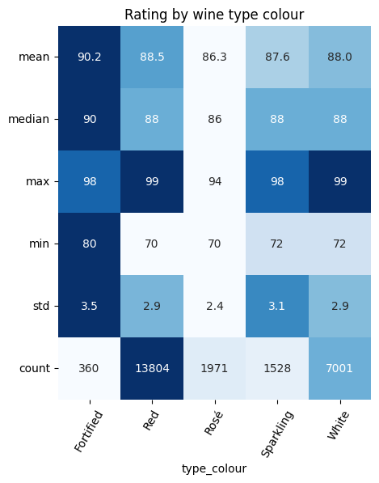

Креплённое вино в среднем “Outstanding”, но как минимум “Good”; остальные вина в среднем “Very good”, среди них есть и “Not recommended”, худшее в среднем вино - розовое, средняя оценка близка к “Good”. Обращает на себя внимание малое число креплённых вин, может быть поэтому и оценки в среднем выше.

taste year
Распределение рейтинга в зависимости от года дегустации вина

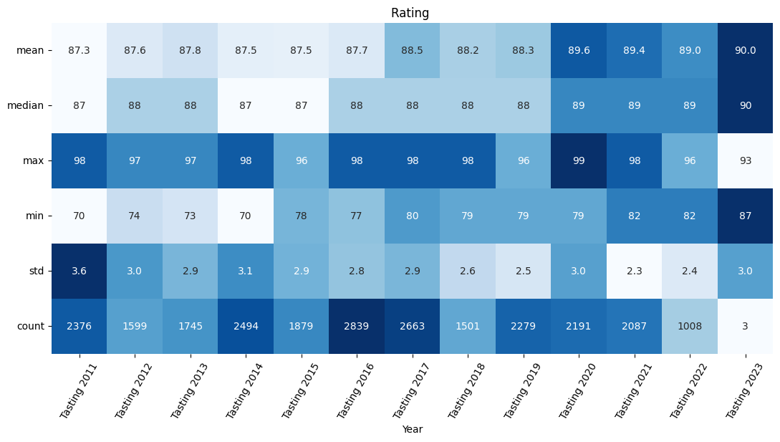

В среднем попробованное вино – “Very good” (всего три попробованных вина в 2023 не в счёт). Интересно, что минимальная оценка вину в 2011-2014 – “Not recommended”, в 2015-2020 – “Mediocre”, c 2021 – “Good”, в целом по таблице просматривается к тенденции улучшения оценок (улучшению качества пробуемого вина).

pop region
Распределение рейтинга в зависимости от региона (по популярности)

Популярные регионы места 1-10

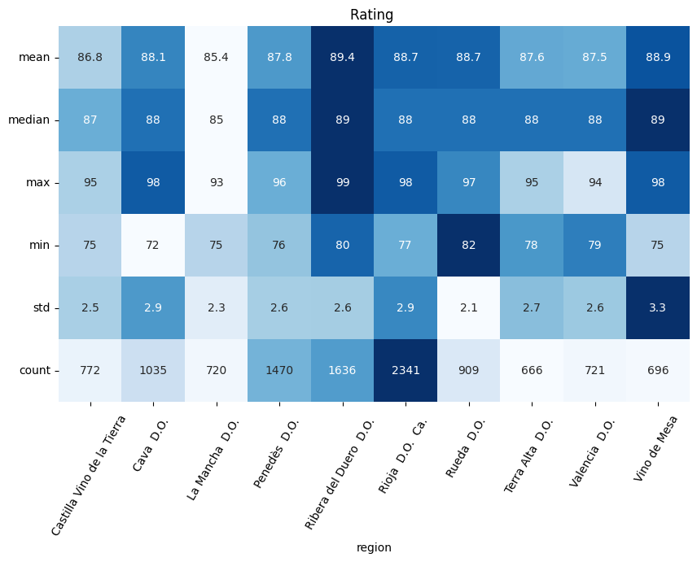

Популярные регионы места 11-20

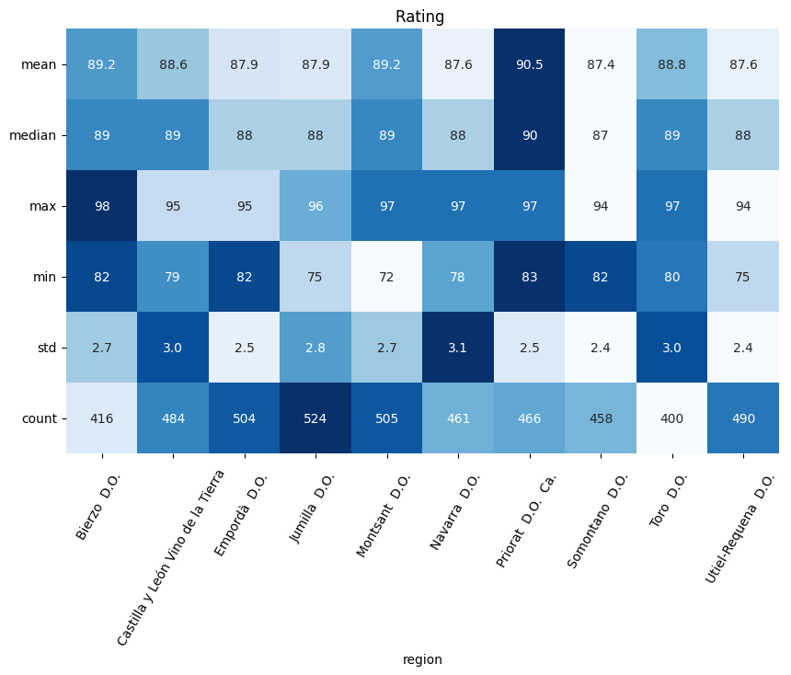

Популярные регионы места 21-30

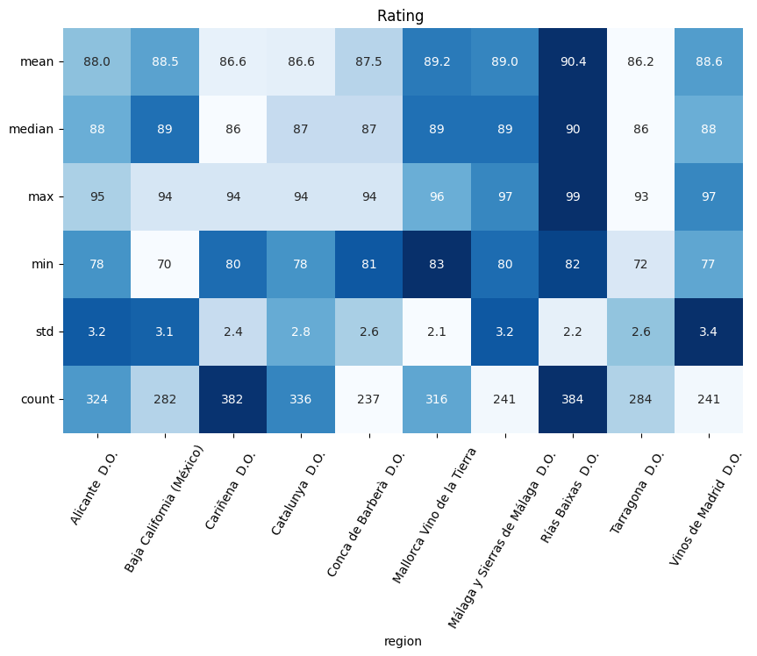

Большего всего вин попробовано из региона Rioja - 2341. У двух регионов - "Priorat" и "Rias Baixas" - вино в среднем - "Outstanding", у остальных в среднем - "Very good", также выделяются регионы из первой десятки по популярности с минимальной оценкой вина "Good" - "Ribera del Duero" и "Rueda".

top rating region
Распределение рейтинга в зависимости от региона (по среднему рейтингу)

Лучшие регионы по среднему рейтингу места 1-10

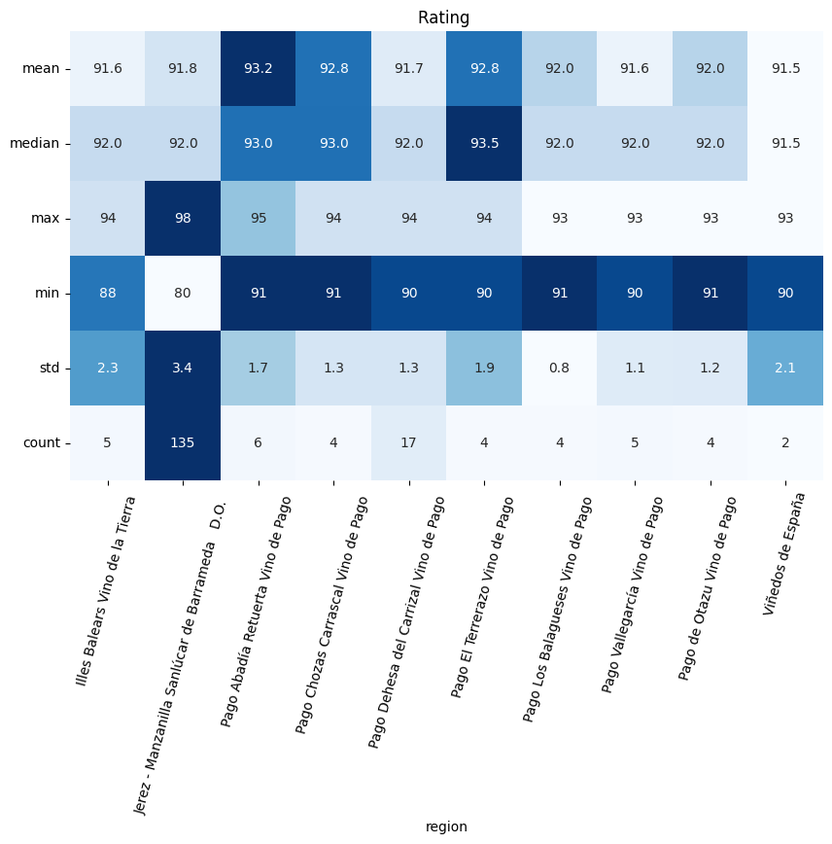

Лучшие регионы по среднему рейтингу места 11-20

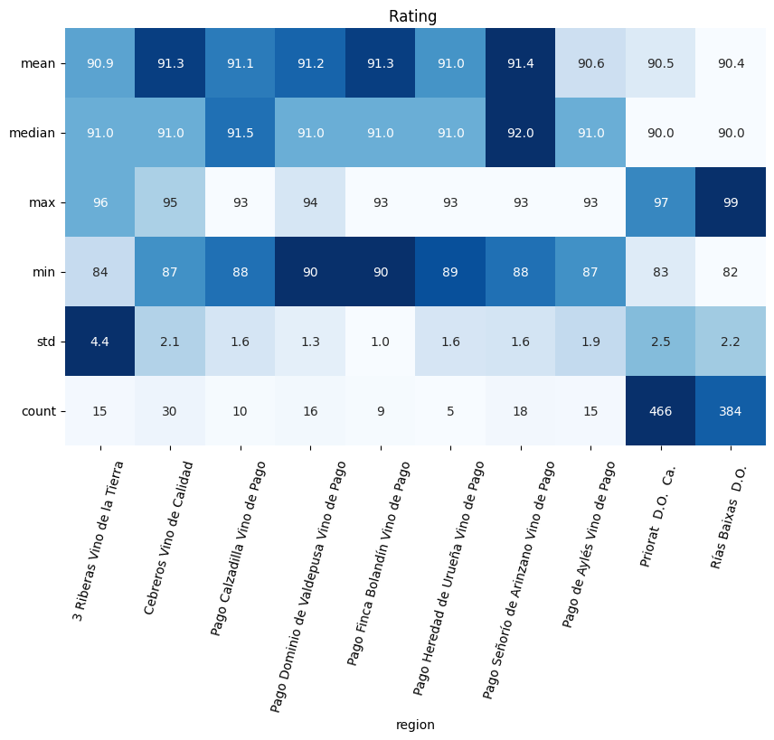

Лучшие регионы по среднему рейтингу места 21-30

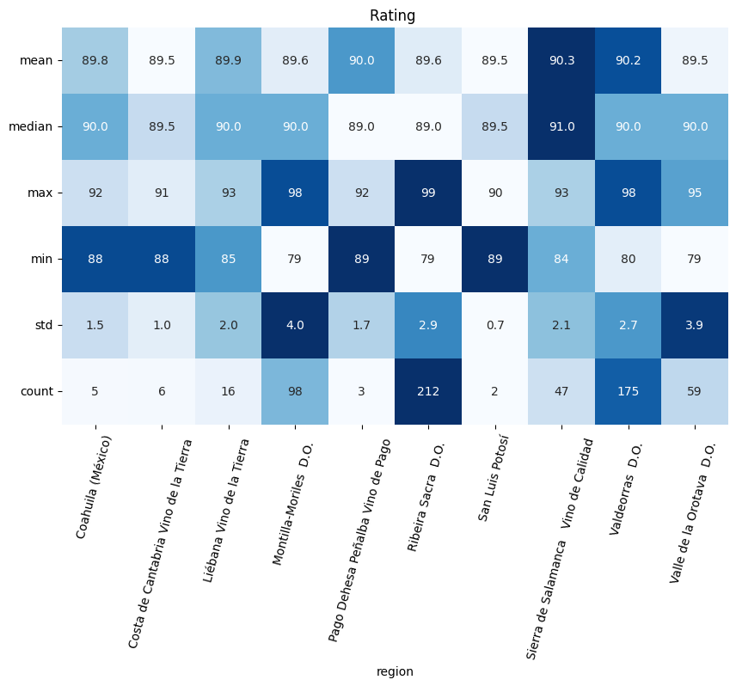

На листе перечислены регионы с высшими средними рейтингами. Почти во всех таких регионах небольшая выборка попробованных вин, но выделяются "Jerez" (135 вин), "Priorat" (466 вин), "Rias Baixas" (384 вин) и "Valdeoras" (175 вин).

wine style
Распределение рейтинга в зависимости от стиля вина

Популярные стили

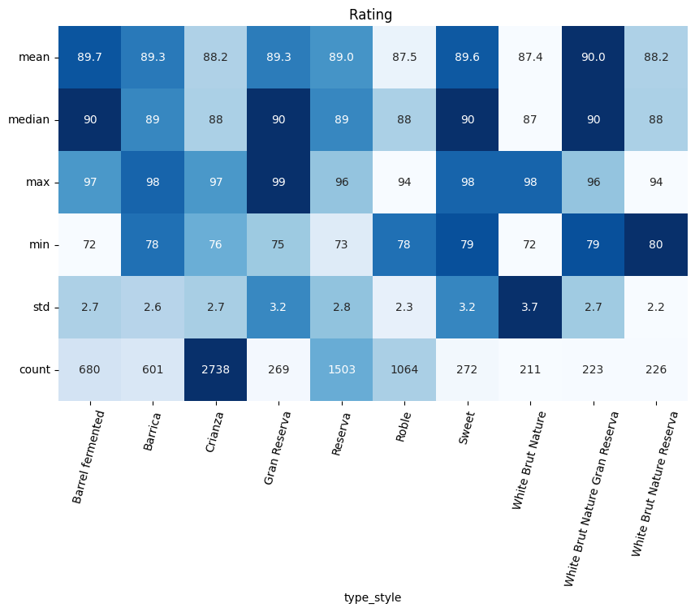

Самый пробуемый стиль - "Crianza" (попробован 2738 раз). Самый лучший стиль по среднему рейтингу ""White Brut Nature Gran Reserva" (единственный стиль с вином в среднем "Outstanding")

vintage
Распределение рейтинга в зависимости от года производства вина

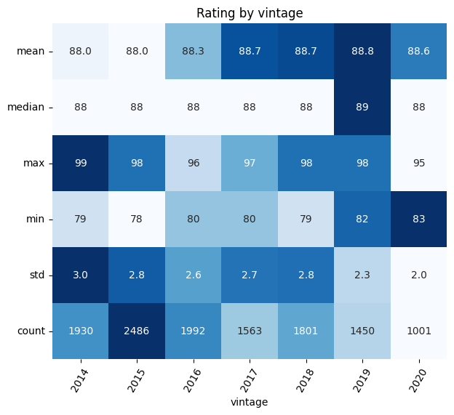

Всё довольно ровно

price
Распределение рейтинга в зависимости от цены вина

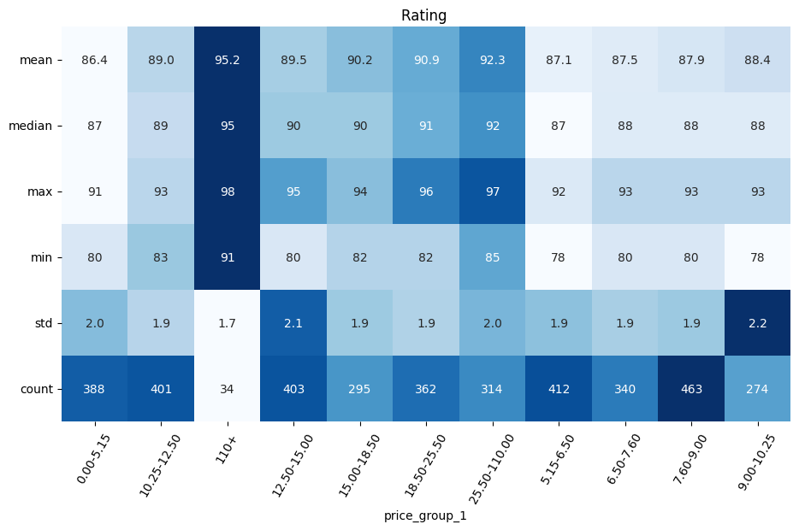

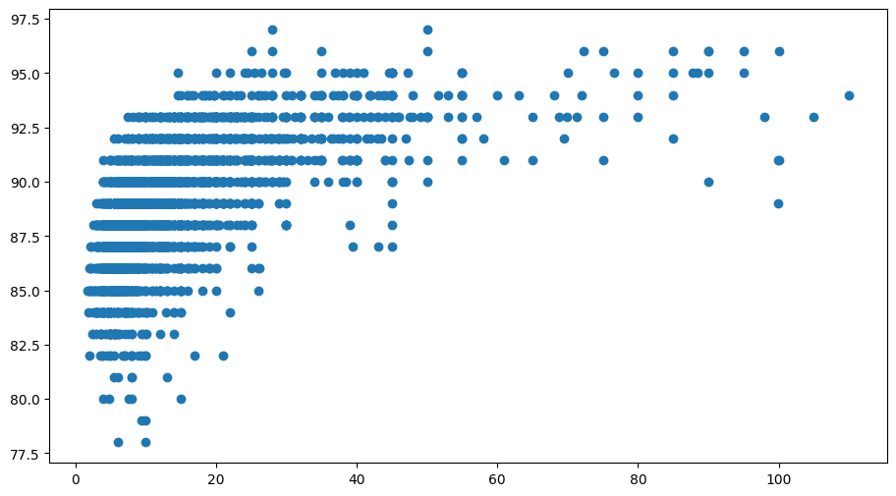

На графиках явно виден следующий тренд: чем выше цена, тем выше в среднем рейтинг вина

